Tabelle1

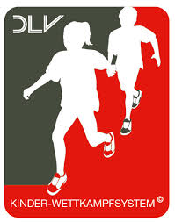

 |  | Kinderleichtathletik-Sportfest des LC Schwerte 1967 e.V.
 |  | Sporthalle Gänsewinkel, 09.11.2019
 |  | Meldeliste

 | Verein/Schule: |  |  |  | Stand: | 2019-10-06

Teamname | Name | Vornme | Jahrgang | Altersklasse | Betreuer/in falls bereits bekannt

Teamname | Name | Vornme | Jahrgang | Altersklasse | Betreuer/in falls bereits bekannt

Teamname | Name | Vornme | Jahrgang | Altersklasse | Betreuer/in falls bereits bekannt

Teamname | Name | Vornme | Jahrgang | Altersklasse | Betreuer/in falls bereits bekannt

Teamname | Name | Vornme | Jahrgang | Altersklasse | Betreuer/in falls bereits bekannt

Teamname | Name | Vornme | Jahrgang | Altersklasse | Betreuer/in falls bereits bekannt

